运维方案
 | 系统架构

运维服务器
微服务注册中心
运维
用户
菜单
安装包目录
目标服务器
小工具
ftp
执行shell
服务器状态查询、执行脚本、解压文件
http协议

安装包、升级包、备份包等上传和下载
ftp协议

......
目标服务器

mysql
mysql
mysql双机热备

 | 安装包结构

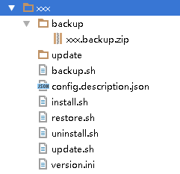
运维涉及到的所有包均为zip格式
解
压
后
备份目录
备份文件
升级包
备份脚本
config.ini描述文件
安装脚本
恢复脚本
卸载脚本
更新脚本
版本信息

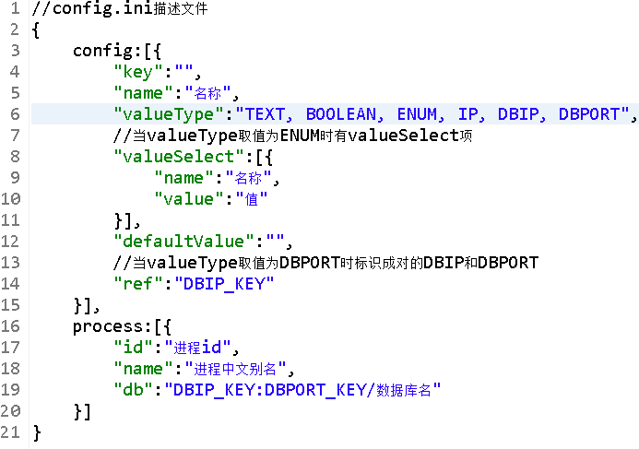

 | 数据结构

服务管理
安装包管理
安装包参数管理
1:n
1:n
服务器管理
网卡状态
磁盘状态
1:n
1:n
部署管理
进程管理
备份管理
1:n
1:n
1:n
1:n
数据库管理
1:n

 | 时序图

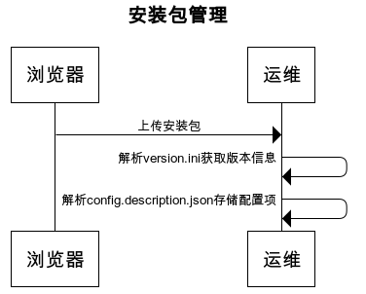
 |  | title 安装包管理 浏览器->运维:上传安装包 运维->运维: 解析version.ini获取版本信息 运维->运维: 解析config.description.json存储配置项

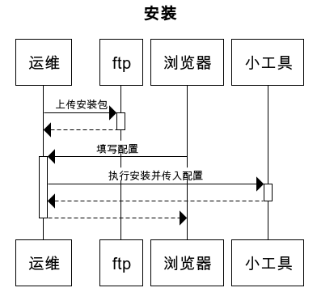
 |  | title 安装 运维->+ftp: 上传安装包 ftp-->-运维: 浏览器->+运维: 填写配置 运维->+小工具: 执行安装并传入配置 小工具-->-运维: 运维-->-浏览器:

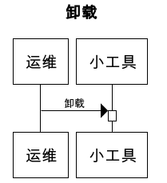
 |  | title 卸载 运维->+小工具: 卸载

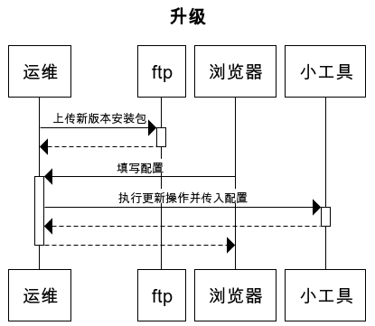
 |  | title 升级 运维->+ftp: 上传新版本安装包 ftp-->-运维: 浏览器->+运维: 填写配置 运维->+小工具: 执行更新操作并传入配置 小工具-->-运维: 运维-->-浏览器:

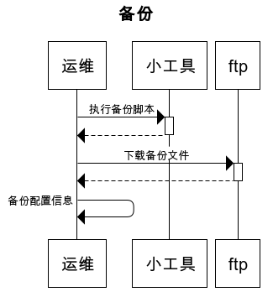
 |  | title 备份 运维->+小工具: 执行备份脚本 小工具-->-运维: 运维->+ftp: 下载备份文件 ftp-->-运维: 运维->运维: 备份配置信息

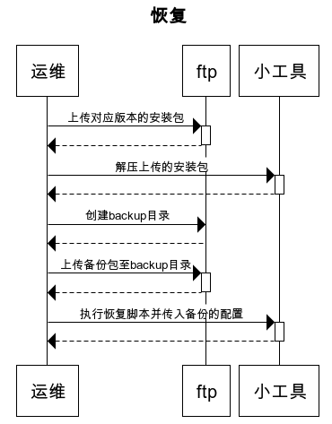
 |  | title 恢复 运维->+ftp: 上传对应版本的安装包 ftp-->-运维: 运维->+小工具: 解压上传的安装包 小工具-->-运维: 运维->ftp: 创建backup目录 ftp-->运维: 运维->+ftp: 上传备份包至backup目录 ftp-->-运维: 运维->+小工具: 执行恢复脚本并传入备份的配置 小工具-->-运维:

0

